1118
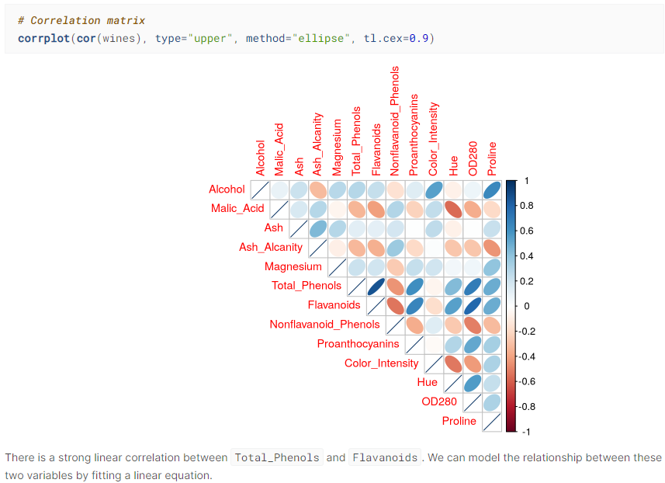
지윤&다빈 제안 2차 모델링에 사용할 모델
- RF, SVM, Ridge, LASSO, EBM |  |  |  | 예쁘다,,? 나중에 이거 해서 서론에 넣쟝 이거 R이긴 한데 있는지 확인해바야댐 (다빈)
- GWR(지리적 가중 회귀모델), OLS, SEM(공간오차모델), SLM(공간시차모델)

지윤&다빈 제안 2차 모델링에 사용할 파생변수

y1 | 현금접근성 지수 | 행정동별 (현금데이터 싹 더하기) / 행정동 면적
y2 | 금융소외 지수 | 행정동별 (기초수급자수+노인+외국인수) / 행정동 인구수
y3 | 스코어 지수 | predicted scaled y2 / predicted scaled y1

y_ | 계층별 디지털정보화 역량수준

 |  |  | ㅜ

1123
 |  |  |  |  | 지도 시각화 참고
결정된 것 |  | 시각화 필요 |  |  | https://visualize.tistory.com/45?category=577496
실루엣 계수 표는 제시하지 않음. 결정된 클러스터링 모양 그래프 밑에 은은하게 실루엣 계수 써주기 | 서론 | 워드클라우드 시각화
(밑) 이런 식으로 제시할 건데, 타겟층만 색칠하기 |  | 주요 변수 크롤링T-SNE |  |  | MCLP, LSCP 코드 참고
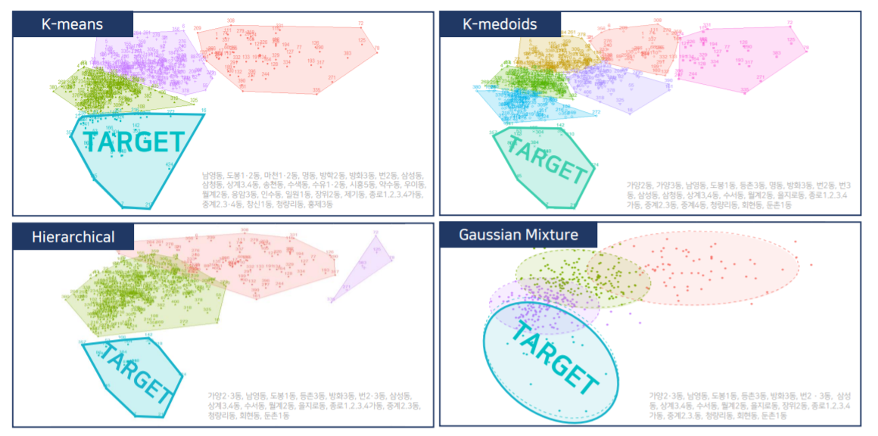
 | 본론 | 지도 시각화 | 주요 변수 | 서울시 | https://github.com/DonghyunAnn/Gbig-Hackathon/tree/master/notebook/%EC%95%88%EB%8F%99%ED%98%84
 |  |  | 1차 클러스터링으로 뽑힌 동 |  | https://velog.io/@danniel1025/Project3.-%EA%B3%B5%EA%B3%B5-%EB%B9%85%EB%8D%B0%EC%9D%B4%ED%84%B0-%EC%9D%B8%ED%84%B4%EC%8B%AD-%EC%8B%A4%EB%AC%B4%ED%98%95-%ED%94%84%EB%A1%9C%EC%A0%9D%ED%8A%B8-%EB%8D%B0%EC%9D%B4%ED%84%B4%EC%8B%AD-%ED%95%B4%EC%BB%A4%ED%86%A4
 |  | 최종 데이터셋

 |  | AHP

- 머신러닝할 때는 종사자수를 행정동 면적으로 나누어 사용
- 응급실, 약국 수로 y3 값 만들고, y1, y2로 이루어진 y4(score 지수)에서 동일 순위가 생길 때 y3값으로 결정하도록 한다.(근데 아마 쓸 일이 없을 것이다)

